интернет-маркетинг сентябрь
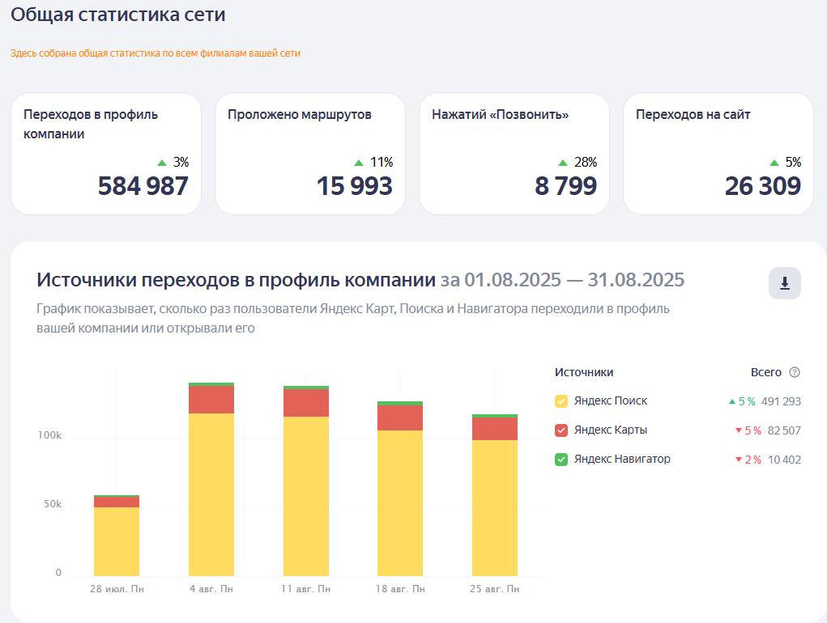
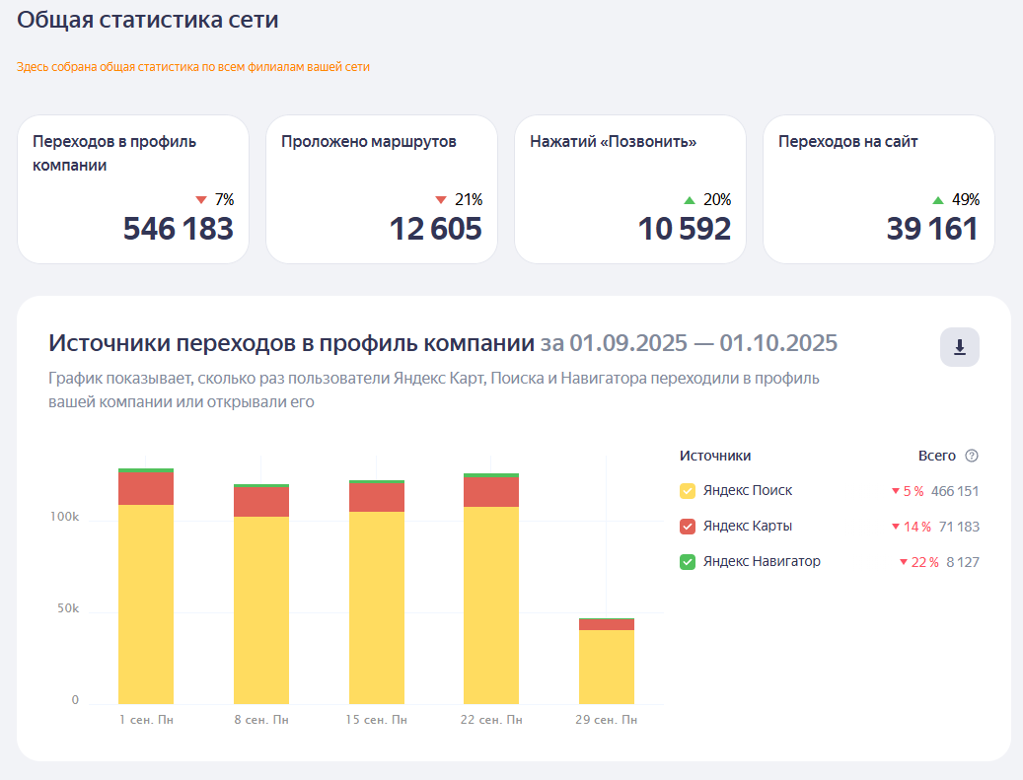

 |  |  |  |  |  |  | Я. КАРТЫ

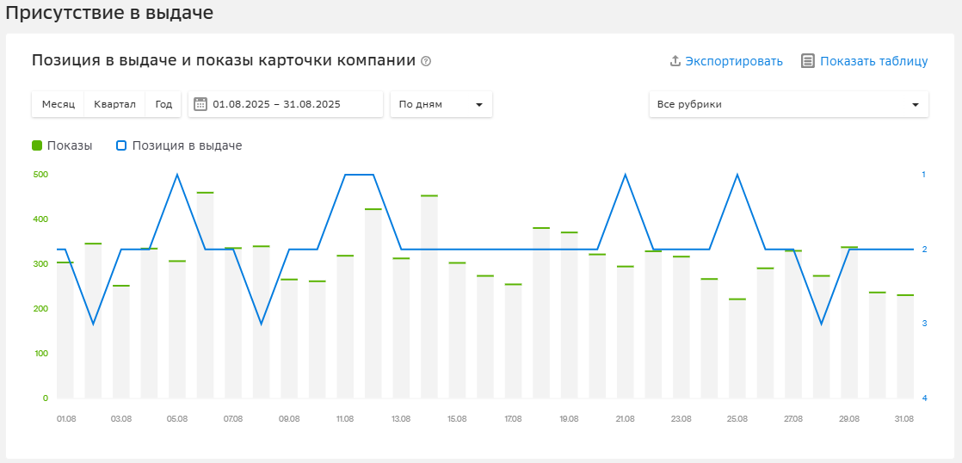
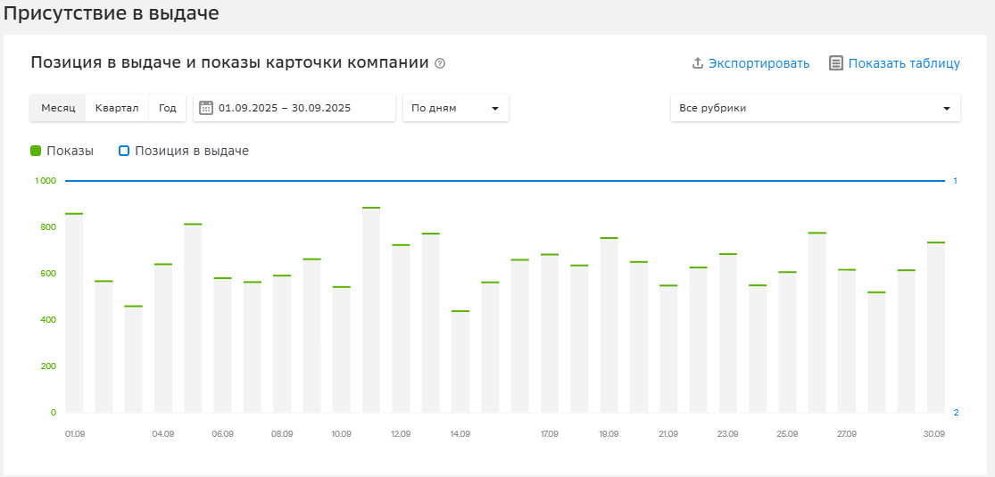

 |  |  |  |  |  |  |  | 2гис

ВК

 | АВГУСТ | СЕНТЯБРЬ | АВГУСТ К СЕНТЯБРЮ
ОХВАТ | 98,801 | 41,839 | -57.65%
ПРОСМОТРЫ | 327,300 | 182,683 | -44.18%
ЛАЙКИ | 1,378 | 1,413 | 2.54%
КОММЕНТАРИИ | 427 | 649 | 51.99%
ПОДПИСЧИКИ | 268 | 125 | -53.36%
ПОДЕЛИЛИСЬ | 63 | 101 | 60.32%
ПОДПИСКИ НА УВЕДОМЛЕНИЯ | 12 | 7 | -41.67%
ПЕРЕХОДЫ ПО КНОПКЕ ДЕЙСТВИЯ | 7 | 71 | 914.29%
ПРИРОСТ ПОДПИСЧИКОВ В МЕСЯЦ | 2.92% | 0.37% | -2.55%

ЕПК ПОИСК

 | август | сентябрь | АВГУСТ К СЕНТЯБРЮ
Показы | 5164 | 2282 | -55.81%
Клики | 492 | 222 | -54.88%
CTR (%) | 9.53 | 9.73 | 2.10%
Расход (руб.) | 23850 | 1500 | -93.71%
Ср. цена клика (руб.) | 48.48 | 6.76 | -86.06%
Глубина (стр.) | 4.63 | 2.05 | -55.72%
Конверсия (%) | 54.27 | 45.5 | -16.16%
Цена цели (руб.) | 89.33 | 14.85 | -83.38%
Конверсии | 267 | 101 | -62.17%

Товарная компания |  |  |  | Андроид

 | Август | Сентябрь | АВГУСТ К СЕНТЯБРЮ |  | август | сентябрь | АВГУСТ К СЕНТЯБРЮ
Показы | 44459 | 86732 | 95.08% | Показы | 80131 | 91756 | 14.51%
Клики | 2440 | 3456 | 41.64% | Клики | 6786 | 7841 | 15.55%
CTR (%) | 5.49 | 3.98 | -27.50% | CTR (%) | 8.47 | 8.55 | 0.94%
Расход (руб.) | 71207 | 75729 | 6.35% | Расход (руб.) | 10510 | 10980 | 4.47%
Ср. цена клика (руб.) | 29.18 | 21.91 | -24.91% | Ср. цена клика (руб.) | 1.55 | 1.4 | -9.68%
Конверсия (%) | 52.83 | 21.24 | -59.80% | Конверсия (%) | 9.62 | 6.57 | -31.70%
Цена цели (руб.) | 55.24 | 103.17 | 86.77% | Цена цели (руб.) | 16.1 | 21.32 | 32.42%
Конверсии | 1289 | 734 | -43.06% | Конверсии | 653 | 515 | -21.13%
Глубина (стр.) | 5.15 | 1.69 | -67.18%

ЕПК Детский ДР |  |  |  | IOS

 | Август | Сентябрь | АВГУСТ К СЕНТЯБРЮ |  | Август | Сентябрь | АВГУСТ К СЕНТЯБРЮ
Показы | 235859 | 190715 | -19.14% | Показы | 67563 | 84072 | 24.43%
Клики | 1811 | 1232 | -31.97% | Клики | 6604 | 6426 | -2.70%
CTR (%) | 0.77 | 0.65 | -15.58% | CTR (%) | 9.77 | 7.64 | -21.80%
Расход (руб.) | 14514 | 14606 | 0.63% | Расход (руб.) | 11966.98 | 12530 | 4.70%
Ср. цена клика (руб.) | 8.01 | 11.86 | 48.06% | Ср. цена клика (руб.) | 1.81 | 1.95 | 7.73%
Конверсия (%) | 4.25 | 1.95 | -54.12% | Конверсия (%) | 0.47 | 0.28 | -40.43%
Цена цели (руб.) | 188.5 | 608.52 | 222.82% | Цена цели (руб.) | 386.03 | 696 | 80.30%
Конверсии | 77 | 24 | -68.83% | Конверсии | 31 | 18 | -41.94%
Глубина (стр.) | 1.21 | 1.1 | -9.09%

интернет-маркетинг август
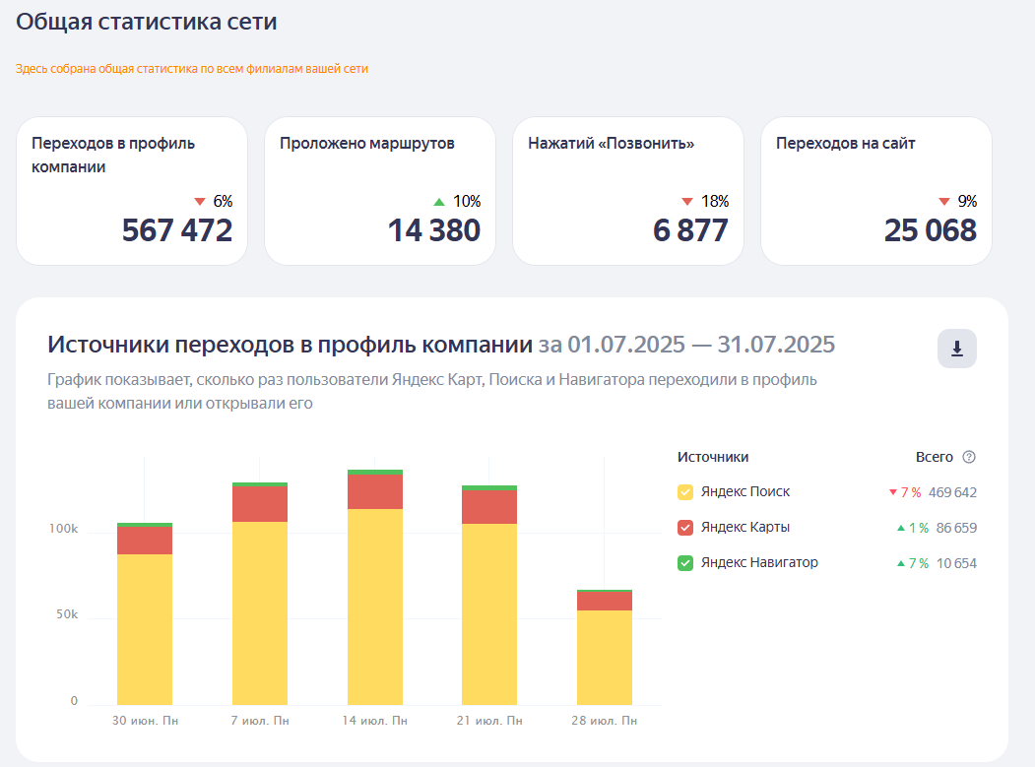
 |  |  |  |  |  |  | Я. КАРТЫ

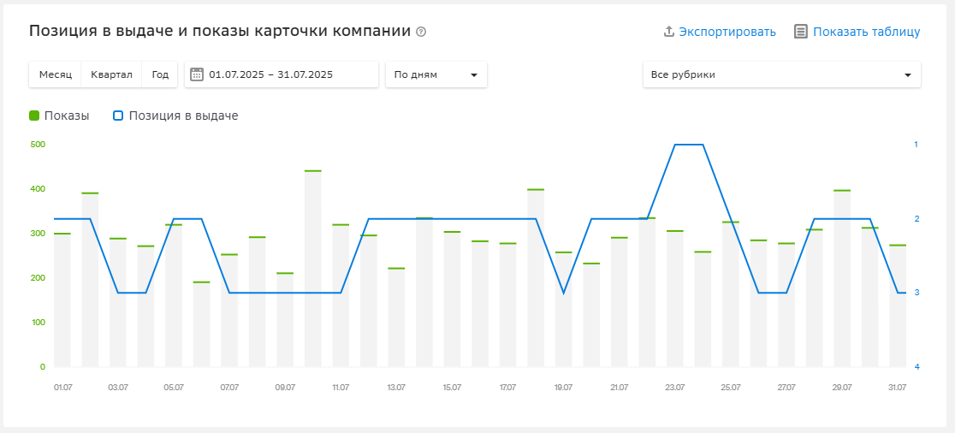

 |  |  |  |  |  |  |  | 2гис

ВК

 | ИЮЛЬ | АВГУСТ | июль к августу
ОХВАТ | 12,706 | 98,801 | 677.59%
ПРОСМОТРЫ | 96,316 | 327,300 | 239.82%
ЛАЙКИ | 287 | 1,378 | 380.14%
КОММЕНТАРИИ | 7 | 427 | 6000.00%
ПОДПИСЧИКИ | 110 | 268 | 143.64%
ПОДЕЛИЛИСЬ | 134 | 63 | -52.99%
ПОДПИСКИ НА УВЕДОМЛЕНИЯ | 5 | 12 | 140.00%
ПЕРЕХОДЫ ПО КНОПКЕ ДЕЙСТВИЯ | 10 | 7 | -30.00%
ПРИРОСТ ПОДПИСЧИКОВ В МЕСЯЦ | 1.09% | 2.92% | 1.83%

ЕПК ПОИСК

 | июль | август | июль к августу, %
Показы | 3471 | 5164 | 48.78%
Клики | 390 | 492 | 26.15%
CTR (%) | 11.24 | 9.53 | -15.21%
Расход (руб.) | 18900 | 23850 | 26.19%
Ср. цена клика (руб.) | 48.46 | 48.48 | 0.04%
Глубина (стр.) | 3.9 | 4.63 | 18.72%
Конверсия (%) | 50 | 54.27 | 8.54%
Цена цели (руб.) | 96.92 | 89.33 | -7.83%
Конверсии | 195 | 267 | 36.92%

Товарная компания |  |  |  | Андроид

 | июль | Август | июль к июню, % |  | июль | август | июль к июню, %
Показы | 28766 | 44459 | 54.55% | Показы | 42029 | 80131 | 90.66%
Клики | 1971 | 2440 | 23.80% | Клики | 5059 | 6786 | 34.14%
CTR (%) | 6.85 | 5.49 | -19.85% | CTR (%) | 12.04 | 8.47 | -29.65%
Расход (руб.) | 55506 | 71207 | 28.29% | Расход (руб.) | 8608 | 10510 | 22.10%
Ср. цена клика (руб.) | 28.16 | 29.18 | 3.62% | Ср. цена клика (руб.) | 1.7 | 1.55 | -8.82%
Конверсия (%) | 47.29 | 52.83 | 11.71% | Конверсия (%) | 11.96 | 9.62 | -19.57%
Цена цели (руб.) | 59.56 | 55.24 | -7.25% | Цена цели (руб.) | 14.23 | 16.1 | 13.14%
Конверсии | 932 | 1289 | 38.30% | Конверсии | 605 | 653 | 7.93%
Глубина (стр.) | 5.01 | 5.15 | 2.79%

ЕПК Детский ДР |  |  |  | IOS

 | июнь | август | июль к июню, % |  | июль | август | июль к июню, %
Показы | 214750 | 235859 | 9.83% | Показы | 10035 | 67563 | 573.27%
Клики | 1773 | 1811 | 2.14% | Клики | 339 | 6604 | 1848.08%
CTR (%) | 0.83 | 0.77 | -7.23% | CTR (%) | 3.39 | 9.77 | 188.20%
Расход (руб.) | 11553.87 | 14514 | 25.62% | Расход (руб.) | 1451.69 | 11966.98 | 724.35%
Ср. цена клика (руб.) | 6.52 | 8.01 | 22.85% | Ср. цена клика (руб.) | 4.28 | 1.81 | -57.71%
Конверсия (%) | 4.29 | 4.25 | -0.93% | Конверсия (%) | 1.77 | 0.47 | -73.45%
Цена цели (руб.) | 152.02 | 188.5 | 24.00% | Цена цели (руб.) | 241.95 | 386.03 | 59.55%
Конверсии | 76 | 77 | 1.32% | Конверсии | 6 | 31 | 416.67%
Глубина (стр.) | 1.18 | 1.21 | 2.54%

интернет-маркетинг июль
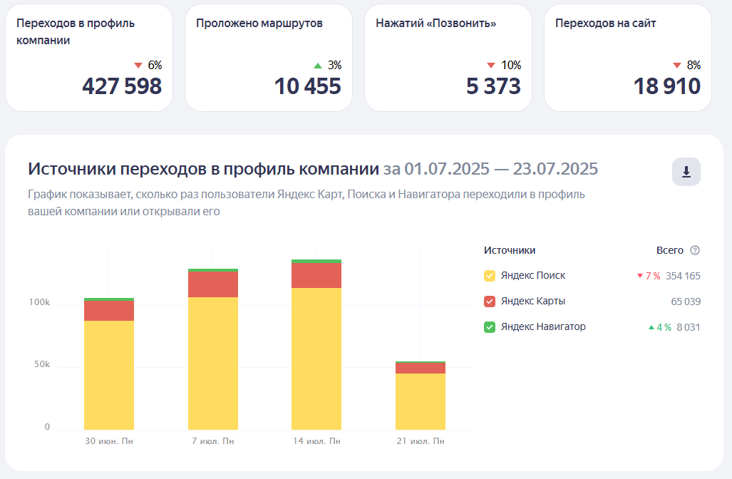
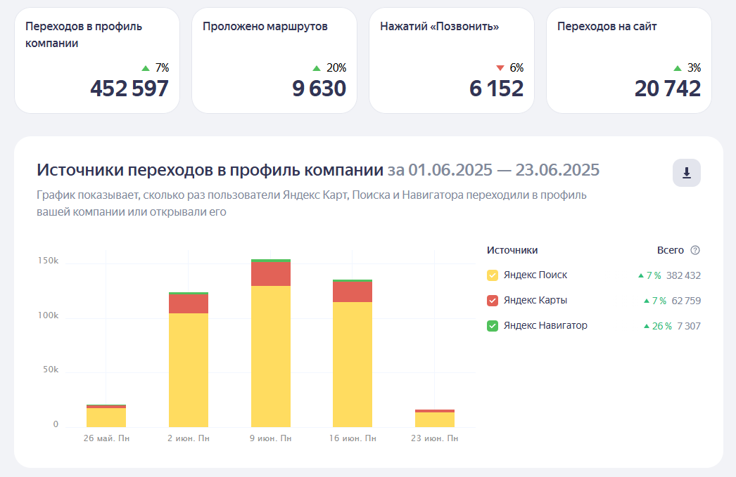
 |  |  |  |  |  |  | Я. КАРТЫ

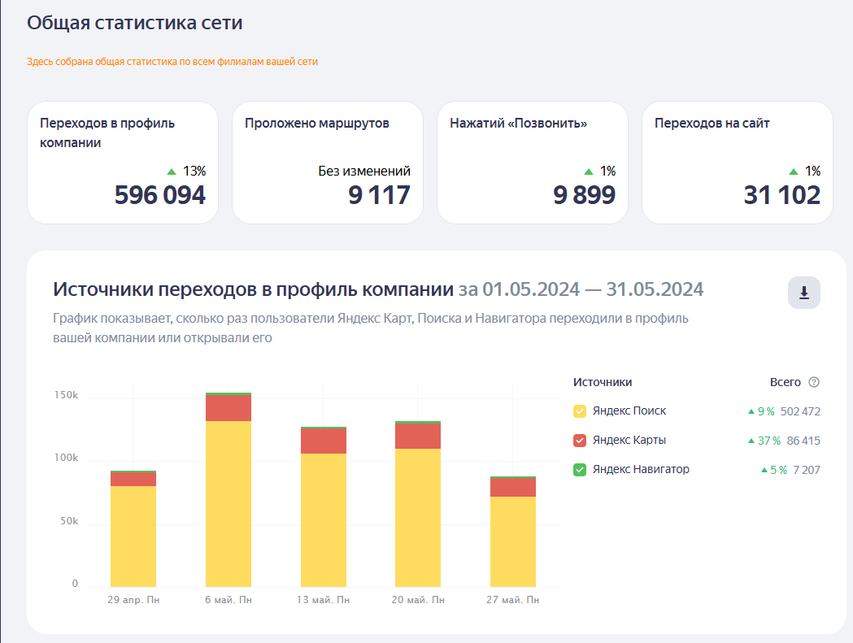

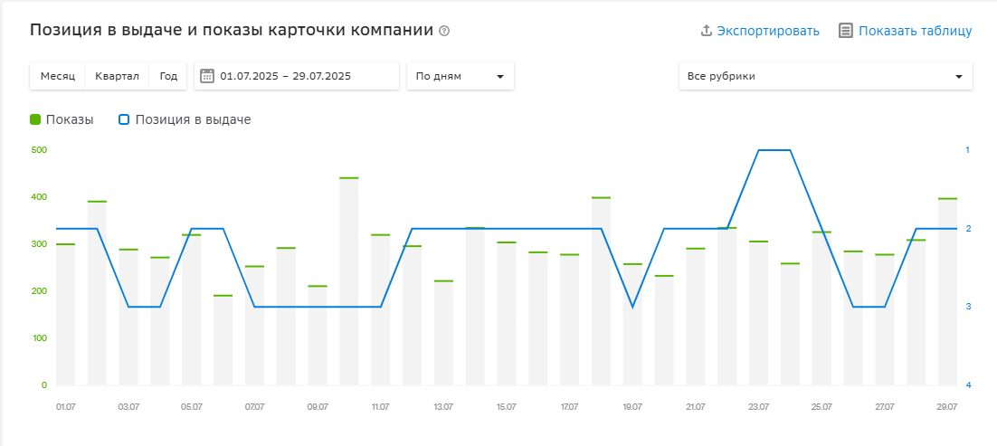
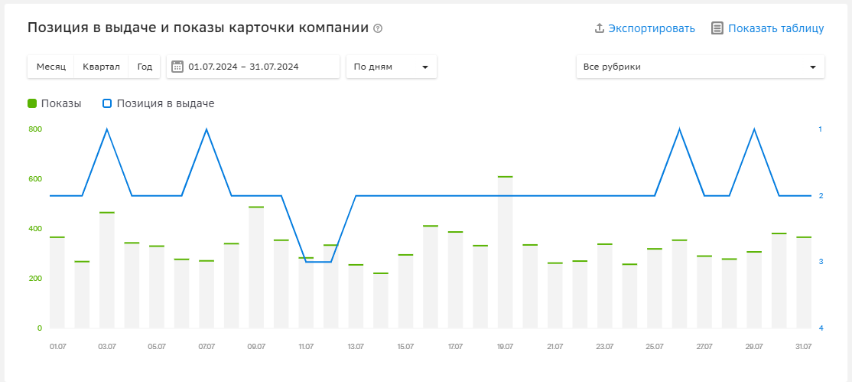

 |  |  |  |  |  |  |  | 2гис

ВК

 | ИЮНЬ | ИЮЛЬ | июль к июню
ОХВАТ | 6418 | 12706 | 97.97%
ПРОСМОТРЫ | 54766 | 96316 | 75.87%
ЛАЙКИ | 181 | 287 | 58.56%
КОММЕНТАРИИ | 3 | 7 | 133.33%
ПОДПИСЧИКИ | 100 | 110 | 10.00%
ПОДЕЛИЛИСЬ | 0 | 134 | #DIV/0!
ПОДПИСКИ НА УВЕДОМЛЕНИЯ | 2 | 5 | 150.00%
ПЕРЕХОДЫ ПО КНОПКЕ ДЕЙСТВИЯ | 10 | 10 | 0.00%
ПРИРОСТ ПОДПИСЧИКОВ В МЕСЯЦ | 0.69% | 1.09% | 0.40%

ЕПК ПОИСК

 | июнь | июль | июль к июню, %
Показы | 2295 | 3471 | 51.24%
Клики | 291 | 390 | 34.02%
CTR (%) | 12.68 | 11.24 | -11.36%
Расход (руб.) | 16800 | 18900 | 12.50%
Ср. цена клика (руб.) | 57.73 | 48.46 | -16.06%
Глубина (стр.) | 4.41 | 3.9 | -11.56%
Конверсия (%) | 82.13 | 50 | -39.12%
Цена цели (руб.) | 70.29 | 96.92 | 37.89%
Конверсии | 239 | 195 | -18.41%

Товарная компания |  |  |  | Андроид

 | июнь | июль | июль к июню, % |  | июнь | июль | июль к июню, %
Показы | 280239 | 28766 | -89.74% | Показы | 51216 | 42029 | -17.94%
Клики | 12256 | 1971 | -83.92% | Клики | 4675 | 5059 | 8.21%
CTR (%) | 4.37 | 6.85 | 56.75% | CTR (%) | 9.13 | 12.04 | 31.87%
Расход (руб.) | 55762 | 55506 | -0.46% | Расход (руб.) | 8032 | 8608 | 7.17%
Ср. цена клика (руб.) | 4.55 | 28.16 | 518.90% | Ср. цена клика (руб.) | 1.72 | 1.7 | -1.16%
Конверсия (%) | 6.49 | 47.29 | 628.66% | Конверсия (%) | 9.99 | 11.96 | 19.72%
Цена цели (руб.) | 70.14 | 59.56 | -15.08% | Цена цели (руб.) | 17.2 | 14.23 | -17.27%
Конверсии | 795 | 932 | 17.23% | Конверсии | 467 | 605 | 29.55%
Глубина (стр.) | 1.51 | 5.01 | 231.79%

ЕПК Детский ДР |  |  |  | IOS

 | июнь | июнь | июль к июню, % |  | июнь | июль | июль к июню, %
Показы | 100073 | 214750 | 114.59% | Показы | 29036 | 10035 | -65.44%
Клики | 5104 | 1773 | -65.26% | Клики | 1909 | 339 | -82.24%
CTR (%) | 5.1 | 0.83 | -83.73% | CTR (%) | 6.57 | 3.39 | -48.40%
Расход (руб.) | 6970 | 11553.87 | 65.77% | Расход (руб.) | 4195 | 1451.69 | -65.39%
Ср. цена клика (руб.) | 1.37 | 6.52 | 375.91% | Ср. цена клика (руб.) | 2.2 | 4.28 | 94.55%
Конверсия (%) | 1.04 | 4.29 | 312.50% | Конверсия (%) | 0.31 | 1.77 | 470.97%
Цена цели (руб.) | 131 | 152.02 | 16.05% | Цена цели (руб.) | 699 | 241.95 | -65.39%
Конверсии | 53 | 76 | 43.40% | Конверсии | 6 | 6 | 0.00%
Глубина (стр.) | 1.04 | 1.18 | 13.46%

интернет-маркетинг июнь
 |  |  |  |  |  |  | Я. КАРТЫ

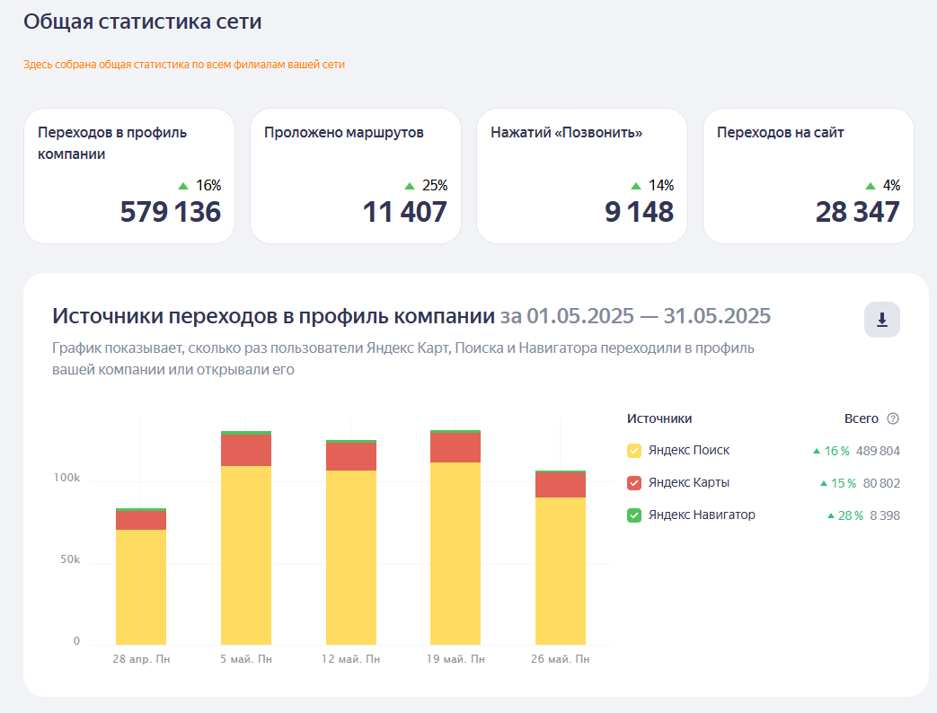

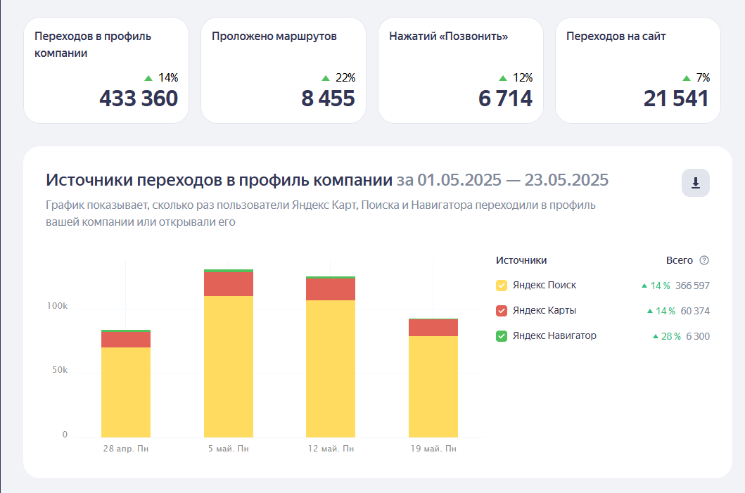

ВК

 | МАЙ | ИЮНЬ | июнь к маю
ОХВАТ | 19927 | 6418 | -67.79%
ПРОСМОТРЫ | 125960 | 54766 | -56.52%
ЛАЙКИ | 747 | 181 | -75.77%
КОММЕНТАРИИ | 1696 | 3 | -99.82%
ПОДПИСЧИКИ | 208 | 100 | -51.92%
ПОДЕЛИЛИСЬ | 147 | 0 | -100.00%
ПОДПИСКИ НА УВЕДОМЛЕНИЯ | 5 | 2 | -60.00%
ПЕРЕХОДЫ ПО КНОПКЕ ДЕЙСТВИЯ | 10 | 10 | 0.00%
ПРИРОСТ ПОДПИСЧИКОВ В МЕСЯЦ | 1.63% | 0.69% | -0.95%

ЕПК ПОИСК |  |  |  | ЕПК РСЯ

 | май | июнь | июнь к маю, % |  | май | июнь | июнь к маю, %
Показы | 3177 | 2295 | -27.76% | Показы | 378386
Клики | 309 | 291 | -5.83% | Клики | 6121
CTR (%) | 9.73 | 12.68 | 30.32% | CTR (%) | 1.62
Расход (руб.) | 15900 | 16800 | 5.66% | Расход (руб.) | 10956.84
Ср. цена клика (руб.) | 51.46 | 57.73 | 12.18% | Ср. цена клика (руб.) | 1.79
Глубина (стр.) | 4.03 | 4.41 | 9.43% | Конверсия (%) | 4.51
Конверсия (%) | 83.17 | 82.13 | -1.25% | Конверсии | 276
Цена цели (руб.) | 61.87 | 70.29 | 13.61% | стоимость установки (сра), руб | 39.7
Конверсии | 257 | 239 | -7.00%
Рентабельность | 18.37 | 19.91 | 8.38%
Доля рекламных расходов | 5.16 | 4.78 | -7.36%
Доход (руб.) | 308055 | 351277 | 14.03%
Прибыль (руб.) | 292155 | 334477 | 14.49%

Товарная компания |  |  |  | Андроид

 | май | июнь | июнь к маю, % |  | май | июнь | июнь к маю, %
Показы | 233680 | 280239 | 19.92% | Показы | 378386 | 51216 | -86.46%
Клики | 11406 | 12256 | 7.45% | Клики | 6121 | 4675 | -23.62%
CTR (%) | 4.88 | 4.37 | -10.45% | CTR (%) | 1.62 | 9.13 | 463.58%
Расход (руб.) | 120663 | 55762 | -53.79% | Расход (руб.) | 10956 | 8032 | -26.69%
Ср. цена клика (руб.) | 10.58 | 4.55 | -56.99% | Ср. цена клика (руб.) | 1.79 | 1.72 | -3.91%
Конверсия (%) | 15.98 | 6.49 | -59.39% | Конверсия (%) | 4.59 | 9.99 | 117.65%
Цена цели (руб.) | 66.19 | 70.14 | 5.97% | Цена цели (руб.) | 38.99 | 17.2 | -55.89%
Конверсии | 1823 | 795 | -56.39% | Конверсии | 281 | 467 | 66.19%
Глубина (стр.) | 2.12 | 1.51 | -28.77%

ЕПК Детский ДР |  |  |  | IOS

 | май | июнь | июнь к маю, % |  | май | июнь | июнь к маю, %
Показы |  | 100073 | #DIV/0! | Показы |  | 29036 | #DIV/0!
Клики |  | 5104 | #DIV/0! | Клики |  | 1909 | #DIV/0!
CTR (%) |  | 5.1 | #DIV/0! | CTR (%) |  | 6.57 | #DIV/0!
Расход (руб.) |  | 6970 | #DIV/0! | Расход (руб.) |  | 4195 | #DIV/0!
Ср. цена клика (руб.) |  | 1.37 | #DIV/0! | Ср. цена клика (руб.) |  | 2.2 | #DIV/0!
Конверсия (%) |  | 1.04 | #DIV/0! | Конверсия (%) |  | 0.31 | #DIV/0!
Цена цели (руб.) |  | 131 | #DIV/0! | Цена цели (руб.) |  | 699 | #DIV/0!
Конверсии |  | 53 | #DIV/0! | Конверсии |  | 6 | #DIV/0!
Глубина (стр.) |  | 1.04 | #DIV/0!

интернет-маркетинг май
показы 2025 и показы 2024
 |  |  |  |  |  |  |  |  |  |  | дата | показы 2025 | позиция в выдаче 2025 | показы 2024 | позиция в выдаче 2024
 |  |  |  |  |  |  |  |  |  | 2гис | 2025-05-01 | 273 | 2 | 307 | 2
 |  |  |  |  |  |  |  |  |  |  | 2025-05-02 | 334 | 2 | 632 | 1
 |  |  |  |  |  |  |  |  |  |  | 2025-05-03 | 278 | 3 | 578 | 1
 |  |  |  |  |  |  |  |  |  |  | 2025-05-04 | 317 | 1 | 415 | 1
 |  |  |  |  |  |  |  |  |  |  | 2025-05-05 | 465 | 4 | 241 | 2
 |  |  |  |  |  |  |  |  |  |  | 2025-05-06 | 295 | 1 | 371 | 1
 |  |  |  |  |  |  |  |  |  |  | 2025-05-07 | 295 | 2 | 340 | 2
 |  |  |  |  |  |  |  |  |  |  | 2025-05-08 | 308 | 2 | 382 | 2
 |  |  |  |  |  |  |  |  |  |  | 2025-05-09 | 517 | 2 | 470 | 1
 |  |  |  |  |  |  |  |  |  |  | 2025-05-10 | 255 | 1 | 375 | 1
 |  |  |  |  |  |  |  |  |  |  | 2025-05-11 | 305 | 2 | 451 | 2
 |  |  |  |  |  |  |  |  |  |  | 2025-05-12 | 300 | 1 | 259 | 1
 |  |  |  |  |  |  |  |  |  |  | 2025-05-13 | 264 | 2 | 610 | 1
 |  |  |  |  |  |  |  |  |  |  | 2025-05-14 | 356 | 2 | 434 | 2
 |  |  |  |  |  |  |  |  |  |  | 2025-05-15 | 269 | 2 | 575 | 2
 |  |  |  |  |  |  |  |  |  |  | 2025-05-16 | 357 | 2 | 331 | 1
 |  |  |  |  |  |  |  |  |  |  | 2025-05-17 | 328 | 1 | 513 | 1
 |  |  |  |  |  |  |  |  |  |  | 2025-05-18 | 228 | 2 | 307 | 1
 |  |  |  |  |  |  |  |  |  |  | 2025-05-19 | 362 | 2 | 320 | 1
 |  |  |  |  |  |  |  |  |  |  | 2025-05-20 | 312 | 2 | 330 | 1
 |  |  |  |  |  |  |  |  |  |  | 2025-05-21 | 353 | 1 | 367 | 2
 |  |  |  |  |  |  |  |  |  |  | 2025-05-22 | 283 | 2 | 321 | 2
 |  |  |  |  |  |  |  |  |  |  | 2025-05-23 | 356 | 2 | 383 | 1
 |  |  |  |  |  |  |  |  |  |  | 2025-05-24 | 220 | 2 | 527 | 1
 |  |  |  |  |  |  |  |  |  |  | 2025-05-25 | 250 | 2 | 389 | 1
позиция в выдаче 2025 и позиция в выдаче 2024
 |  |  |  |  |  |  |  |  |  |  | 2025-05-26 | 283 | 2 | 288 | 1
 |  |  |  |  |  |  |  |  |  |  | 2025-05-27 | 423 | 2 | 521 | 1
 |  |  |  |  |  |  |  |  |  |  | 2025-05-28 | 304 | 3 | 363 | 2
 |  |  |  |  |  |  |  |  |  |  | 2025-05-29 | 515 | 3 | 334 | 2
 |  |  |  |  |  |  |  |  |  |  | 2025-05-30 | 299 | 2 | 320 | 1
 |  |  |  |  |  |  |  |  |  |  | 2025-05-31 | 358 | 1 | 471 | 2

 |  |  |  |  |  |  |  |  | Я. КАРТЫ

ВК

 | АПРЕЛЬ | МАРТ | май к апрелю
ОХВАТ | 13709 | 19927 | 45.36%
ПРОСМОТРЫ | 99348 | 125960 | 26.79%
ЛАЙКИ | 1372 | 747 | -45.55%
КОММЕНТАРИИ | 339 | 1696 | 400.29%
ПОДПИСЧИКИ | 117 | 208 | 77.78%
ПОДЕЛИЛИСЬ | 63 | 147 | 133.33%
ПОДПИСКИ НА УВЕДОМЛЕНИЯ | 7 | 5 | -28.57%
ПЕРЕХОДЫ ПО КНОПКЕ ДЕЙСТВИЯ | 5 | 10 | 100.00%
ПРИРОСТ ПОДПИСЧИКОВ В МЕСЯЦ | 0.66% | 1.63% | 0.98%

ЕПК ПОИСК |  |  |  |  |  | ЕПК РСЯ

 | АПРЕЛЬ | май | май к апрелю, % |  |  |  | АПРЕЛЬ | май | май к апрелю, %
Показы | 3937 | 3177 | -19.30% |  |  | Показы |  | 378386
Клики | 300 | 309 | 3.00% |  |  | Клики |  | 6121
CTR (%) | 7.62 | 9.73 | 27.69% |  |  | CTR (%) |  | 1.62
Расход (руб.) | 9780 | 15900 | 62.58% |  |  | Расход (руб.) |  | 10956.84
Ср. цена клика (руб.) | 32.6 | 51.46 | 57.85% |  |  | Ср. цена клика (руб.) |  | 1.79
Глубина (стр.) | 4.16 | 4.03 | -3.13% |  |  | Конверсия (%) |  | 4.51
Конверсия (%) | 71.67 | 83.17 | 16.05% |  |  | Конверсии |  | 276
Цена цели (руб.) | 45.49 | 61.87 | 36.01% |  |  | стоимость установки (сра), руб |  | 39.7
Конверсии | 215 | 257 | 19.53%
Рентабельность | 23.73 | 18.37 | -22.59%
Доля рекламных расходов | 4.04 | 5.16 | 27.72%
Доход (руб.) | 241897 | 308055 | 27.35%
Прибыль (руб.) | 232117 | 292155 | 25.87%

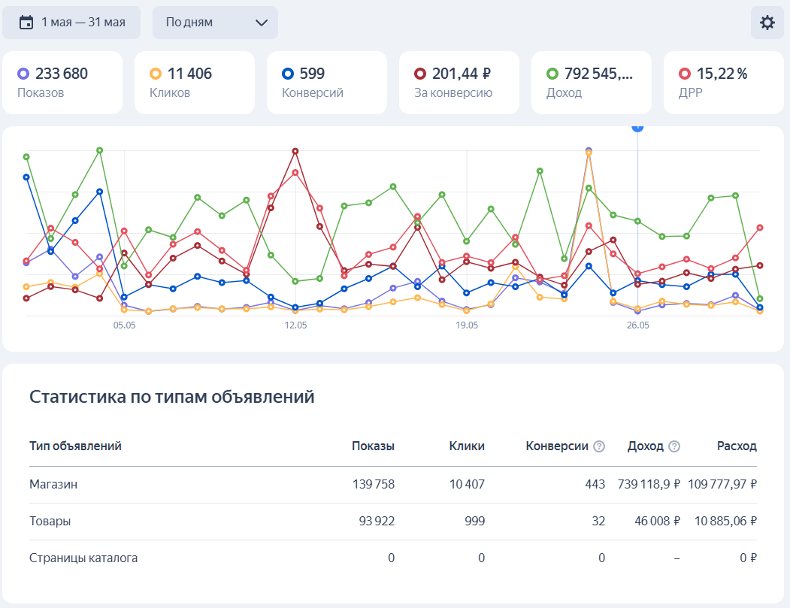
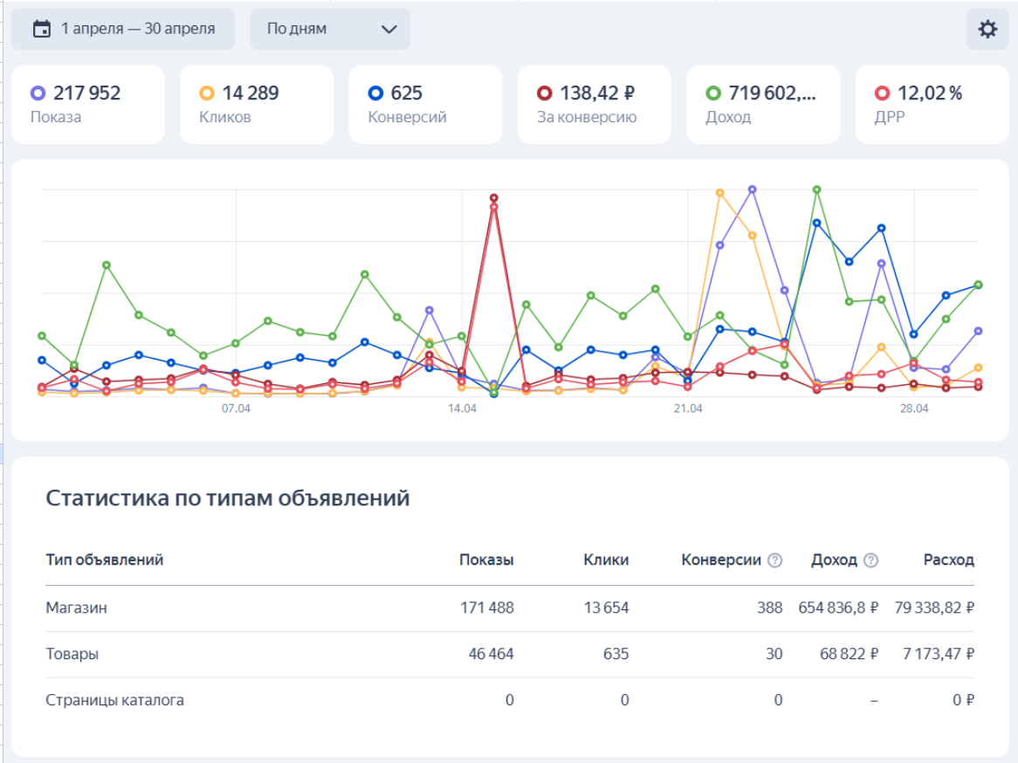

 | показы | клики | конверсии | ср. цена конверсии | доход | расход
МАЙ | 233680 | 11406 | 480 | 251.38 ₽ | 792,545.00 ₽ | 120,663.03 ₽
Апрель | 217952 | 14289 | 418 | 206.97 ₽ | 719,602.00 ₽ | 86,512.30 ₽

В мае было проведено в вк 2 конкурса. ! розыгрыш призов (морской бой) и 1 коллаборрация с фитнес-центром. Благодаря этим действиям удалось привлечь новых подписчиков (+77% по сравнениею с прошлым месяцем) и поднять активность аудитории. Группа перешагнула планку 9 тыс подписчкиов и повысила свои виральные охваты, благодаря коллаборации. Планы на июнь: 2 розыгрыша в ручном формате, схожие по услвоиям с прошлыми: лайк, подписка, репост, комментарии. Если сохранить такой же темп, то есть вероятность привлечь новую КБ в лице выпускников 11 классов через соц сети. + ищу контакты для коллаборации с колизиум пр. Строителей/кирова, либо же коллаборация с химчисткой. 2гис: по результатам апреля перенастроен поиск, чтобы 80% занимало 1 место именно пиццафабрикка (потенциальная цель). РК я. директа: в июне включилась установка ios + детские праздники. Ожидаемый прирост клиентов +10-20% от общего числа конверсий.

Romi 520 процентов

